Лист1
ИКССР-1.16.Н
 | 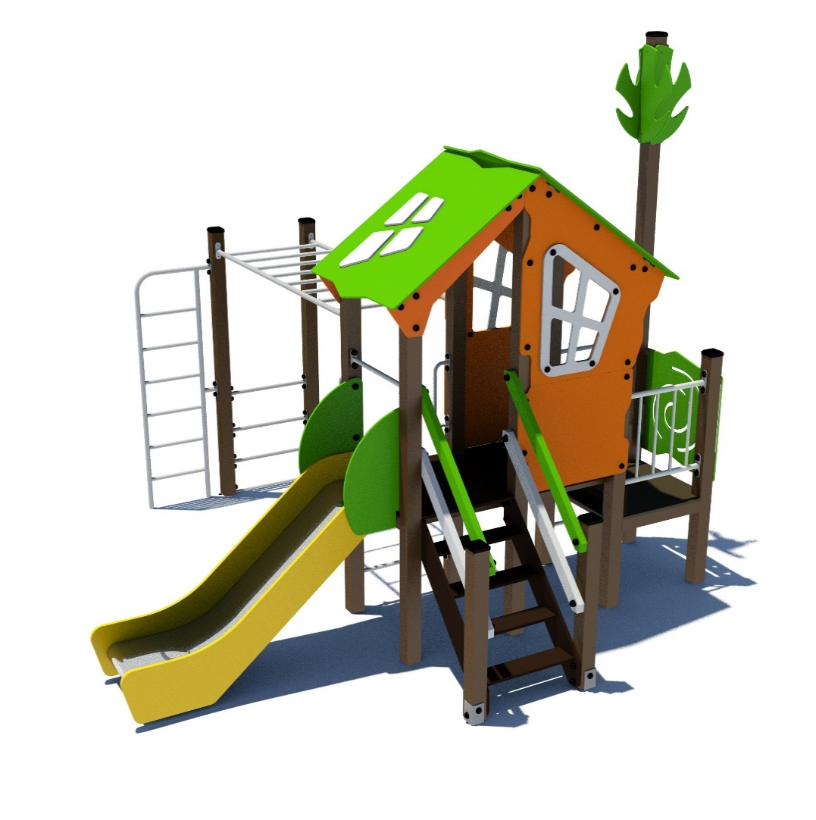 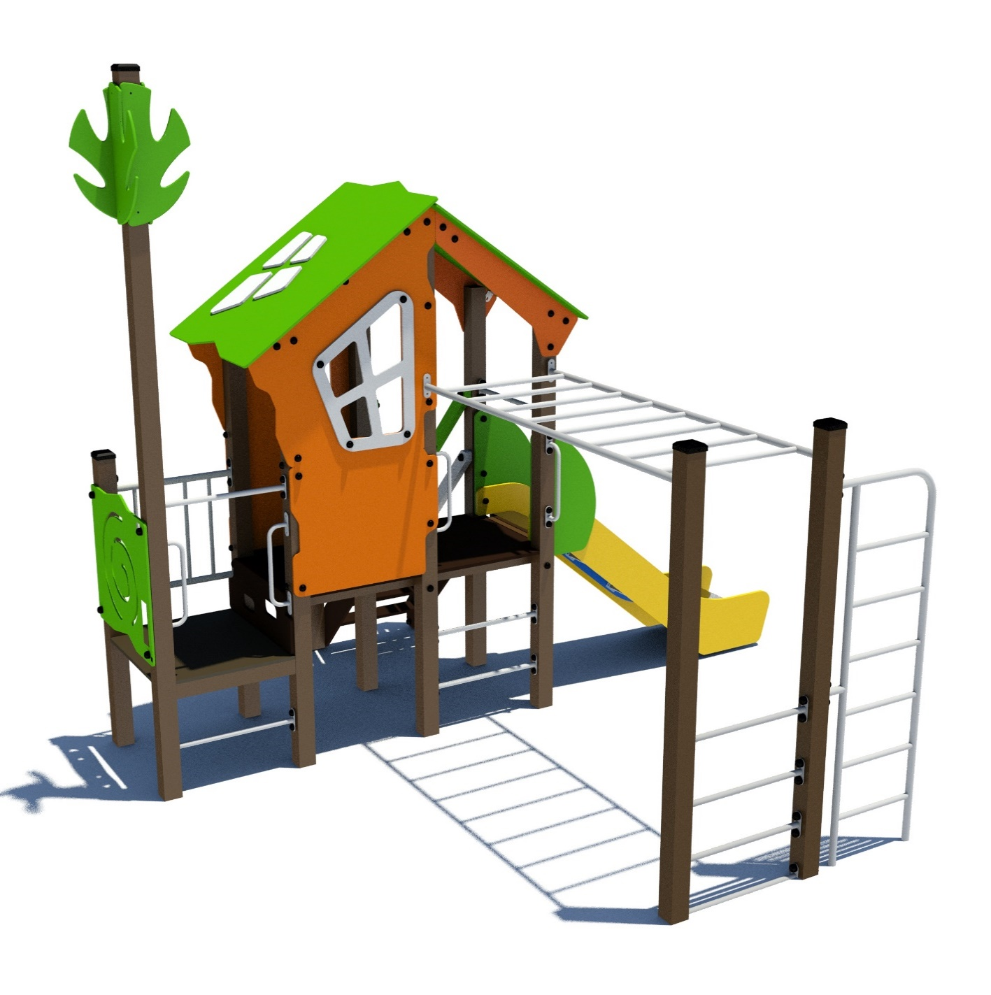 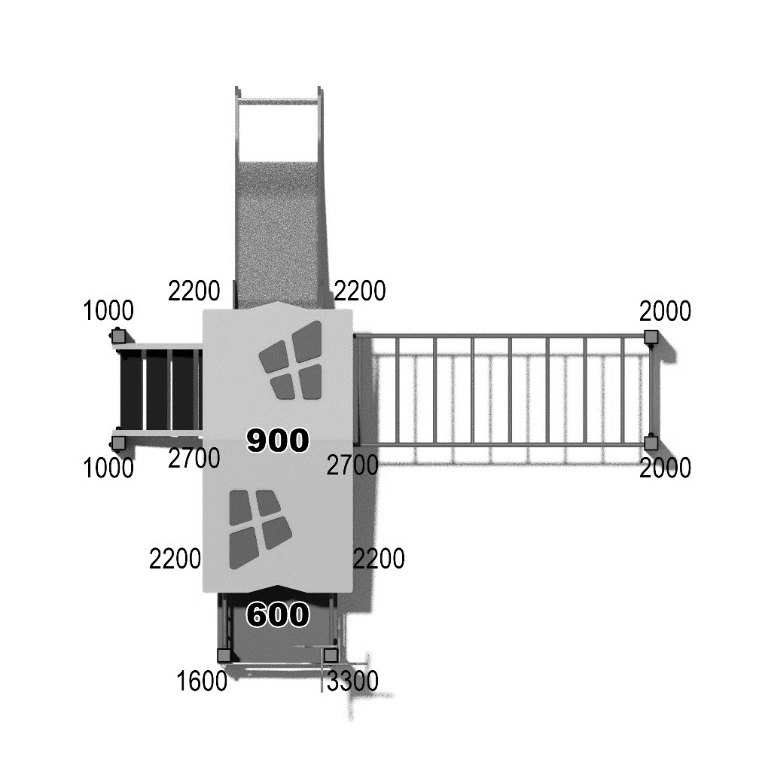

 | № п/п | Артикул | Наименование | Кол-во | Изображение | цвет | Длина, м | Ширина, м | Высота, м | Объем, м3 | Объем всего | Метизы крепления на 1 комплектующую | Заглушка м8-10 (крепеж к столбу) (на 1 комплектующую) | всего м8-10 | Заглушка м6 (крепеж фанеры между собой) | всего м6
 | СТОЛБЫ
 | 1 | 0004ДБ | Столб (брус 100х100) 1000 мм | 2 |  | 8014 | 1 | 0.1 | 0.1 | 0.008 | 0.016
 | 2 | 0047ДБ | Столб (брус 100х100) 1600 мм | 1 |  | 8014 | 1.6 | 0.1 | 0.1 | 0.018 | 0.018
 | 3 | 0005ДБ | Столб (брус 100х100) 2000 мм | 2 |  | 8014 | 2 | 0.1 | 0.1 | 0.020 | 0.040
 | 4 | 0026ДБ | Столб (брус 100х100) 2200 мм | 4 |  | 8014 | 2.2 | 0.1 | 0.1 | 0.022 | 0.088
 | 5 | 0029ДБ | Столб (брус 100х100) 2700 мм | 2 |  | 8014 | 2.7 | 0.1 | 0.1 | 0.027 | 0.054
 | 6 | 0035ДБ | Столб (брус 100х100) 3300 мм | 1 |  | 8014 | 3.3 | 0.1 | 0.1 | 0.033 | 0.033
 | 7 | 0013МП | Закладная для столба 100х100 | 12 |  | 7047 | 0.075 | 0.075 | 0.26 | 0.001 | 0.018 | Болт М10х120 - 2 шт., Шайба м10 увел. - 4 шт., Гайка М10 - 2 шт., Гровер 10 - 2 шт., | 4 | 48 |  | 0
 | ПЛОЩАДКИ |  |  |  |  |  |  |  |  |  | 0.000 |  |  | 0 |  | 0
 | 8 | 0003СБ | Площадка квадратная 800х800 мм (СБ) | 1 |  |  | 0.8 | 0.8 | 0.08 | 0.051 | 0.051 | Болт мебельный М8х180 - 4 шт. Шайба м8 увел.- 4 шт. Гайка м8 - 4 шт |  | 0 |  | 0
 | 9 | 0044СБ | Площадка двойная 1500х800 (СБ) | 1 |  |  | 1.51 | 1 | 0.08 | 0.121 | 0.121 | Болт мебельный М8х180 - 6 шт. Шайба м8 увел.- 6 шт. Гайка м8 - 6 шт |  | 0 |  | 0
ЛЕСТНИЦА 900 |  |  |  |  |  |  |  |  |  |  | 0.000 |  |  | 0 |  | 0
 | 10 | 000029.П.15.0 | Тетива (лестница 900) 1249 x 269 x 15 | 1 |  | 6018 | 0.8 | 0.98 | 0.021 | 0.016 | 0.016 | Шуруп (глухарь) 8х80 - 4 шт. Шайба м8 увел. - 4шт. | 4 | 4 |  | 0
 | 11 | 000029.П.15.1 | Тетива (лестница 900) 1249 x 269 x 15 | 1 |  | 6018 | 0.8 | 0.98 | 0.021 | 0.016
 | 12 | 000023 | Ступень 600х150 600 x 150 x 18 | 4 |  | противоскользящая | 0.6 | 0.14 | 0.018 | 0.002 | 0.006 | Саморез по дереву 3.5х35 - 5 шт. |  | 0 |  | 0
 | 13 | 001851 | Подступенок 600х144 600 x 144 x 18 | 4 |  | 8014
 | 14 | 0001ДБ | Подступенок (доска 35х90х570) | 4 |  | 8014 | 0.035 | 0.09 | 0.558 | 0.002 | 0.007 | Шуруп (глухарь) 8х50 - 2 шт. Шайба м8 увел. - 2шт. | 2 | 8 |  | 0
 | 15 | 000030.П.15.0 | Перила (лестница 900) 1217 x 150 x 15 | 1 |  | 6018 | 0.8 | 0.95 | 0.021 | 0.00345 | 0.003 | Шуруп (глухарь) 8х80 - 4 шт. Шайба м8 увел. - 4шт. | 4 | 4 |  | 0
 | 16 | 000030.П.15.1 | Перила (лестница 900) 1217 x 150 x 15 | 1 |  | 6018 | 0.8 | 0.95 | 0.021 | 0.00345
 | 17 | 000030.П.15.0 | Перила (лестница 900) 1217 x 150 x 15 | 1 |  | 7047 | 0.8 | 0.95 | 0.021 | 0.00345 | 0.003 | Шуруп (глухарь) 8х80 - 4 шт. Шайба м8 увел. - 4шт. | 4 | 4 |  | 0
 | 18 | 000030.П.15.1 | Перила (лестница 900) 1217 x 150 x 15 | 1 |  | 7047 | 0.8 | 0.95 | 0.021 | 0.00345
 | 19 | 000186 | Панель ступени 800 x 300 x 18 | 1 |  | противоскользящая | 0.8 | 0.3 | 0.018 | 0.004 | 0.004 | Шуруп (глухарь) 8х80 - 4 шт. Шайба м8 увел. - 4шт. | 4 | 4 |  | 0
 | ПАНЕЛИ |  |  |  |  |  |  |  |  |  | 0.000 |  |  | 0 |  | 0
 | 16 | 000161.П.15.0 | Окно верхнее 1.07 994 x 1210 x 15 | 1 |  | 2008 | 0.994 | 1.21 | 0.021 | 0.018 | 0.018 | Шуруп (глухарь) 8х80 - 5 шт. Шайба м8 увел. - 5 шт. | 5 | 5 |  | 0
 | 17 | 000161.П.15.1 | Окно верхнее 1.07 994 x 1210 x 15 | 1 |  | 2008 | 0.994 | 1.21 | 0.021 | 0.018
 | 18 | 000157.П.15.0 | Рама окна, накл. на крышу 1.07 537 x 755 x 15 | 1 | 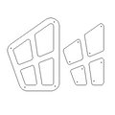 | 7047 | 0.755 | 0.537 | 0.015 | 0.018 | 0.018 | Болт мебельный М6х55 - 4 шт. Шайба м8 увел. - 4 шт. Гайка м6 - 4 шт |  | 0 | 4 | 4
 | 19 | 000157.П.15.1 | Рама окна, накл. на крышу 1.07 537 x 755 x 15 | 1 |  | 7047 | 0.755 | 0.537 | 0.015 | 0.018
 | 20 | 000164.П.15.0 | Панель нижняя 1.07 800 x 650 x 15 | 1 |  | 2008 | 0.8 | 0.65 | 0.021 | 0.018 | 0.018 | Шуруп (глухарь) 8х80 - 4 шт. Шайба м8 увел. - 4 шт. | 4 | 4 |  | 0
 | 21 | 000164.П.15.1 | Панель нижняя 1.07 800 x 650 x 15 | 1 |  | 2008 | 0.8 | 0.65 | 0.021 | 0.018
 | 22 | 000163.П.15.0 | Боковина крыши двойн. домика 1.07 1023 x 271 x 1 5 | 1 |  | 2008 | 0.82 | 0.77 | 0.021 | 0.018 | 0.018 | Шуруп (глухарь) 8х80 - 2 шт. Шайба м8 увел. - 1 шт. | 2 | 2 |  | 0
 | 23 | 000163.П.15.1 | Боковина крыши двойн. домика 1.07 1023 x 271 x 1 5 | 1 |  | 2008 | 0.82 | 0.77 | 0.021 | 0.018
 | 24 | 000158.П.15.0 | Крыша наклонная 1- 1.07 1000 x 1149 x 15 | 1 |  | 6018 | 1.15 | 1 | 0.015 | 0.018 | 0.018 |  |  | 0 |  | 0
 | 25 | 000159.П.15.0 | Крыша наклонная 2- 1.07 1000 x 1200 x 15 | 1 |  | 6018 | 1.2 | 1 | 0.015 | 0.018 | 0.018 |  |  | 0 |  | 0
 | 26 | 000160.П.15.0 | Панель Спираль 1.07 800 x 748 x 15 | 1 |  | 6018 | 0.8 | 0.748 | 0.021 | 0.009 | 0.009 | Шуруп (глухарь) 8х80 - 4 шт. Шайба м8 увел. - 4 шт. | 4 | 4 |  | 0
 | 27 | 000192.П.15.0 | Элемент дерево 290х599х15 (ПНД) | 4 |  | 6018 | 0.29 | 0.6 | 0.015 | 0.018 | 0.072 | Шуруп (глухарь) 8х80 - 2 шт. Шайба м8 увел. - 1 шт. | 2 | 8 |  | 0
 | 28 | 0003МП | Уголок крепления фанеры | 8 |  | 7047 |  |  |  | 0.018 | 0.144 | Болт мебельный М6х35 - 2 шт. Шайба м8 увел. - 2 шт. Гайка м6 - 2 шт |  | 0 | 2 | 16
 | МЕТАЛЛ |  |  |  |  |  |  |  |  |  | 0.000 |  |  | 0 |  | 0
 | 25 | 0020МП | Перемычка 600мм | 7 |  | 7047 | 0.616 | 0.04 | 0.1 | 0.002 | 0.017 | Шуруп (глухарь) 8х80 - 4 шт. Шайба м8 увел. - 4 шт. | 4 | 28 |  | 0
 | 26 | 0024МП | Панель-решетка 600х700 | 1 |  | 7047 | 0.62 | 0.16 | 0.72 | 0.071 | 0.071 | Шуруп (глухарь) 8х80 - 4 шт. Шайба м8 увел. - 4 шт. | 4 | 4 |  | 0
 | 27 | 0021МП | Ручка скоба 400мм | 4 |  | 7047 | 0.52 | 0.12 | 0.04 | 0.002 | 0.010 | Шуруп (глухарь) 8х80 - 4 шт. Шайба м8 увел. - 4 шт. | 4 | 16 |  | 0
 | 28 | 0040МП | Рукоход прямой (площадка-800) | 1 | 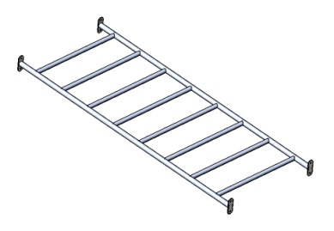 | 7047 | 2.04 | 0.75 | 0.1 | 0.153 | 0.153 | Шуруп (глухарь) 8х80 - 8 шт. Шайба м8 увел. - 8 шт. | 8 | 8 |  | 0
 | 29 | 0027МП | Лесенка парус 1800 | 1 |  | 7047 | 1.85 | 0.57 | 0.04 | 0.042 | 0.042 | Шуруп (глухарь) 8х80 - 6 шт. Шайба м8 увел. - 6 шт. | 6 | 6 |  | 0
 | 30 | 0084МП | Поручень горки дуга (570mm) | 1 | 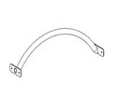 | 7047 |  |  |  |  |  |  |  |  |  | 0
11.004.000 Горка 600х1700 H=900 |  |  |  |  |  |  |  |  |  |  | 0.000 |  |  | 0 | 0 | 0
 | 31 | 0006СБ | Горка 600х1700 H=900 (ПНД) | 1 | 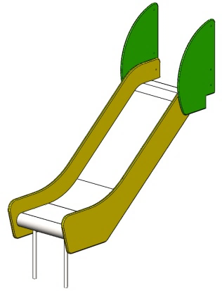 | 1023 |  | 1.7 | 1.9 | 0.000 | 0.000 | Шуруп (глухарь) 8х80 - 1 шт. Болт мебельный М6х45 - 1 шт. Шайба м8 увел. - 2 шт. Гайка м6 - 1 шт | 1 | 1 | 1 | 1
ПЛАСТИК |  |  |  |  |  |  |  |  |  |  | 0.000 |  |  | 0 |  | 0
 | 32 | КЧМ6КС | Заглушка К4М6КС | 33 |  | Черный | 0.027 | 0.027 | 0.016 | 0.000 | 0.000 |  |  | 0 |  | 0
 | 33 | КЧМ8КС | Заглушка К4М8КС | 185 |  | Черный | 0.036 | 0.036 | 0.023 | 0.000 | 0.006 |  |  | 0 |  | 0
 | 34 | 100-100.11КК | Заглушка 100-100.11КК | 6 |  | Черный | 0.09 | 0.09 | 0.044 | 0.000 | 0.002 |  |  | 0 |  | 0
 |  |  |  |  |  |  |  |  |  |  |  |  |  | 158 |  | 21

